상품제안서
코네보 GaN 67W 3포트 초고속 충전기 | 상품코드: S46348

 |  |  |  |  |  |  | 02-713-8555 | www.synergygift.co.kr
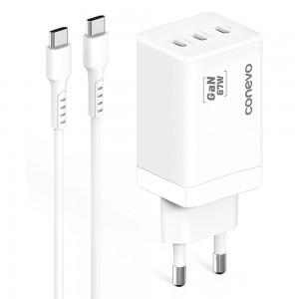

【상세/제작정보】 | <div style="text-align: left;" align="left"><span style="color: rgb(51, 51, 51); font-family: NexonLv1Gothic, sans-serif; font-size: 14pt; letter-spacing: -0.3px; text-align: center;">&nbsp; &nbsp; &nbsp; &nbsp; ※ 100개 미만 포장지포장 진행 시 통합 50,000원(vat 별도) 비용 발생합니다.</span></div>

【인쇄/포장옵션】 | 레이저, 풀칼라 / 포장지포장

【공급단가】 | 수량 | 30~ | 100~ | 300~ | 500~ | 1,000~
*VAT별도 | 단가 | 21,900원 | 20,500원 | 19,600원 | 19,300원 | 19,000원

【상품 URL】 | https://www.synergygift.co.kr:443/src/goods_detail.php?gdno=46348

